業務フロー凡例
システム名 |  |  | システム種別 |  | 基本設計書 |  | 作成者 | 作成日 | 更新者 | 更新日 | 版数
POSサーバー |  |  | POSサーバー |  |  |  | AnhDD | 2023-06-07 | AnhDD | 2024-05-04 | 0.1

機能カテゴリ |  | 13_部門別売上日報 |  | 項目 |  | 概要設計書 | 業務フロー凡例

 | ●1_レジ内

●●
画面表示
●●
モーダル表示

●●
処理機能
本来なら、処理内で分岐もあるとは思いますが、今回は、分岐処理についても、一括で処理機能と定義しています。
●●
音声ファイル

 | ●1_レジ周辺機器

セカンドディスプレイ
●●
セカンドディスプレイ画面表示
スキャナー
●●
スキャナー

スキャナー
自動釣銭機
●●
自動釣銭機
プリンター
●●

磁気カードリーダー
磁気カードリーダー
エフケイシステム 両面双方向読み取り MJR-100

 | ●外部連携

●●
API連携
本来ならDBですが、DBの意味で使用しています。
●●
他の機能への連携

●●
端末内DB
設定関連などのDB
最新
ボタン名

最新
分岐・判定

●●
他の機能部門への連携

機能概要
システム名 |  |  |  | システム種別 |  |  | 基本設計書 |  | 作成者 | 作成日 | 更新者 | 更新日 | 版数
POSサーバー |  |  |  | POSサーバー |  |  |  |  | AnhDD | 2024-05-04 | AnhDD | 2024-05-04 | 0.1

機能カテゴリ |  | 13_部門別売上日報 |  |  |  | 項目 |  | 概要設計書 | 機能概要

X1_メニュー機能
 | ●13_部門別売上日報 |  |  |  |  |  |  |  |  |  |  |  |  | 1
 |  |  |  |  |  |  |  |  |  |  |  |  |  | 2
 |  |  |  |  |  |  |  |  |  |  |  |  |  | 3
 |  |  |  |  |  |  |  |  |  |  |  |  |  | 4
 |  |  |  |  |  |  |  |  |  |  |  |  |  | 5
 |  |  |  |  |  |  |  |  |  |  |  |  |  | 6
 |  |  |  |  |  |  |  |  |  |  |  |  |  | 7
 |  |  |  |  |  |  |  |  |  |  |  |  |  | 8
13: 部門別売上日報
 |  |  |  |  |  |  |  |  |  |  |  |  |  | 9
 |  |  |  |  |  |  |  |  |  |  |  |  |  | 10
 |  |  |  |  |  |  |  |  |  |  |  |  |  | 11
 |  |  |  |  |  |  |  |  |  |  |  |  |  | 12
 |  |  |  |  |  |  |  |  |  |  |  |  |  | 13
 |  |  |  |  |  |  |  |  |  |  |  |  |  | 14
SC1301
部門別売上日報画面
 |  |  |  |  |  |  |  |  |  |  |  |  |  | 15
 |  |  |  |  |  |  |  |  |  |  |  |  |  | 16
 |  |  |  |  |  |  |  |  |  |  |  |  |  | 17
 |  |  |  |  |  |  |  |  |  |  |  |  |  | 18
 |  |  |  |  |  |  |  |  |  |  |  |  |  | 19
店舗情報をクリックすると共通機能を実行する。
各ユーザーのstoreIdに基づいて、各店舗に該当する店舗一覧を取得する。
storeId = 09999の場合、全ての店舗一覧を取得する。
 |  |  |  |  |  |  |  |  |  |  |  |  |  | 20
画面初期化
店舗情報（ヘッダー）
 |  |  |  |  |  |  |  |  |  |  |  |  |  | 21
 |  |  |  |  |  |  |  |  |  |  |  |  |  | 22
 |  |  |  |  |  |  |  |  |  |  |  |  |  | 23
 |  |  |  |  |  |  |  |  |  |  |  |  |  | 24
 |  |  |  |  |  |  |  |  |  |  |  |  |  | 25
店舗一覧表示モダール
1つの店舗のみ選択可能
顧客が選択した店舗を保存する。
SCX0101_メインメニュー画面に戻ると、顧客が選択した店舗をクリアする。
 |  |  |  |  |  |  |  |  |  |  |  |  |  | 26
MD0101
店舗一覧モダール
 |  |  |  |  |  |  |  |  |  |  |  |  |  | 27
 |  |  |  |  |  |  |  |  |  |  |  |  |  | 28
 |  |  |  |  |  |  |  |  |  |  |  |  |  | 29
 |  |  |  |  |  |  |  |  |  |  |  |  |  | 30
 |  |  |  |  |  |  |  |  |  |  |  |  |  | 31
・決定ボタン：MD0101_店舗一覧モダールでユーザーが選択したstoreIdを使用してKN1301 機能を実行する。
・取消ボタン：モーダルを閉じて、SCX101_メインメニュー画面に戻る。
 |  |  |  |  |  |  |  |  |  |  |  |  |  | 32
決定
取消
 |  |  |  |  |  |  |  |  |  |  |  |  |  | 33
 |  |  |  |  |  |  |  |  |  |  |  |  |  | 34
 |  |  |  |  |  |  |  |  |  |  |  |  |  | 35
13
 |  |  |  |  |  |  |  |  |  |  |  |  |  | 36
 |  |  |  |  |  |  |  |  |  |  |  |  |  | 37
 |  |  |  |  |  |  |  |  |  |  |  |  |  | 38
KN1301
売上日報情報取得機能
AP1101
レポート取得API
 |  |  |  |  |  |  |  |  |  |  |  |  |  | 39
以下の条件で売上日報情報を取得する。
・対象日
・出力単位
 |  |  |  |  |  |  |  |  |  |  |  |  |  | 40
 |  |  |  |  |  |  |  |  |  |  |  |  |  | 41
 |  |  |  |  |  |  |  |  |  |  |  |  |  | 42
 |  |  |  |  |  |  |  |  |  |  |  |  |  | 43
 |  |  |  |  |  |  |  |  |  |  |  |  |  | 44
データあり
データなし
 |  |  |  |  |  |  |  |  |  |  |  |  |  | 45
 |  |  |  |  |  |  |  |  |  |  |  |  |  | 46
 |  |  |  |  |  |  |  |  |  |  |  |  |  | 47
 |  |  |  |  |  |  |  |  |  |  |  |  |  | 48
▪条件を満たすデータがない場合、「データが見つかりませんでした。」が表示される。


 |  |  |  |  |  |  |  |  |  |  |  |  |  | 49
 |  |  |  |  |  |  |  |  |  |  |  |  |  | 50
SC1301
部門別売上日報画面
MD_ERROR
検索条件バリデーションチェック
データが見つかりませんでした。
初期表示状態：
・出力種別: 日報。他の値を選択できない
・出力単位：1 : 部門。他の値を選択できない。
・対象日: 現在日
表示欄:
* 日付別のレポート
・コード: 部門、品群、品種、分類のコード(部門、品群、品種又は分類ではない場合、表示：****)
・名称：部門、品群、品種、分類の名刺 (部門、品群、品種又は分類ではない場合、表示：*店合計*)
・売上
・予算(千)
・達成率
・構成比
・客数
・点数
・値引金額
* 時間帯別のレポート
・ No(最初の行の表示: ****)
・ 時間帯（表示値は店舗の営業範囲内となる。各時間帯は1時間間隔である。例：時間帯：08:00、時間帯：09:00）
・ 売上
・ 達成率
・ 値引金額
・ 点数
・ 点単価
・ 客数
・ 客単価
・ 時間の経過とともに累積された売上である。 (例: 時間帯：10:00の累積売上は 「時間帯：8:00の売上 + 時間帯：9:00 の売上」に等しくなる)
ボタン
・ [F12: 検索]ボタンを押下すると、以下の条件を満たす売上日報をロードする。
‣出力種別: 日報
‣出力単位：: 1 : 部門
‣報告日：[対象日]の入力値
・[時間帯別]ボタン:
‣データがない場合、無効になる。
‣押下すると、時間帯別のレポートが表示されている場合、商品部門別のレポートに切り替える。上記以外の場合、同様に行う。
--> [↑上階層]ボタン、[↓下階層]ボタンを表示する。
[時間帯別]モードが表示されていない場合、
--> [↑上階層]ボタン、[↓下階層]ボタンを非表示する。
・[↓下階層]ボタン:
‣部門、品群又は品種の行を選択すると、有効になる。
‣ボタンを押下すると、選択した部門・品群・品種・分類とその下位レベルの部門・品群・品種・分類の日別売上を表示する。(例えば：部門の↓下階層を選択すると、部門と品群の日別売上を表示する。）
・ [↑上階層]ボタン:
‣より高いレベルの部門・品群・品種・分類の行を選択すると、ボタンが有効になる（最上位：店合計） ‣ボタンを押下すると、より高いレベルの部門・品群・品種・分類の売上日報が表示される。
・[↓下階層]ボタンまたは[↑上階層]ボタンを押下すると、出力単位に表示中の最下位の部門・品群・品種・分類が表示される。
レポートにフィールドが表示される。
 |  |  |  |  |  |  |  |  |  |  |  |  |  | 1 | 名称
 |  |  |  |  |  |  |  |  |  |  |  |  |  | 2 | 売上
 |  |  |  |  |  |  |  |  |  |  |  |  |  | 3 | 予算(千)
 |  |  |  |  |  |  |  |  |  |  |  |  |  | 4 | 達成率
OK
 |  |  |  |  |  |  |  |  |  |  |  |  |  | 5
 |  |  |  |  |  |  |  |  |  |  |  |  |  | 6
 |  |  |  |  |  |  |  |  |  |  |  |  |  | 7
 |  |  |  |  |  |  |  |  |  |  |  |  |  | 8
 |  |  |  |  |  |  |  |  |  |  |  |  |  | 9 | 構成比
時間帯別
印刷
（ヘッダー）
 |  |  |  |  |  |  |  |  |  |  |  |  |  | 10 | 客数
F12:検索
↑上階層
↓下階層
 |  |  |  |  |  |  |  |  |  |  |  |  |  | 11 | 点数
 |  |  |  |  |  |  |  |  |  |  |  |  |  | 12 | 値引金額
 |  |  |  |  |  |  |  |  |  |  |  |  |  | 13
 |  |  |  |  |  |  |  |  |  |  |  |  |  | 14
 |  |  |  |  |  |  |  |  |  |  |  |  |  | 15
 |  |  |  |  |  |  |  |  |  |  |  |  |  | 16
 |  |  |  |  |  |  |  |  |  |  |  |  |  | 17
13
 |  |  |  |  |  |  |  |  |  |  |  |  |  | 18
PR1301
部門別売上日報印刷帳票
PR1302
時間帯別売上日報印刷帳票
 |  |  |  |  |  |  |  |  |  |  |  |  |  | 19
 |  |  |  |  |  |  |  |  |  |  |  |  |  | 20
 |  |  |  |  |  |  |  |  |  |  |  |  |  | 21
 |  |  |  |  |  |  |  |  |  |  |  |  |  | 22
 |  |  |  |  |  |  |  |  |  |  |  |  |  | 23
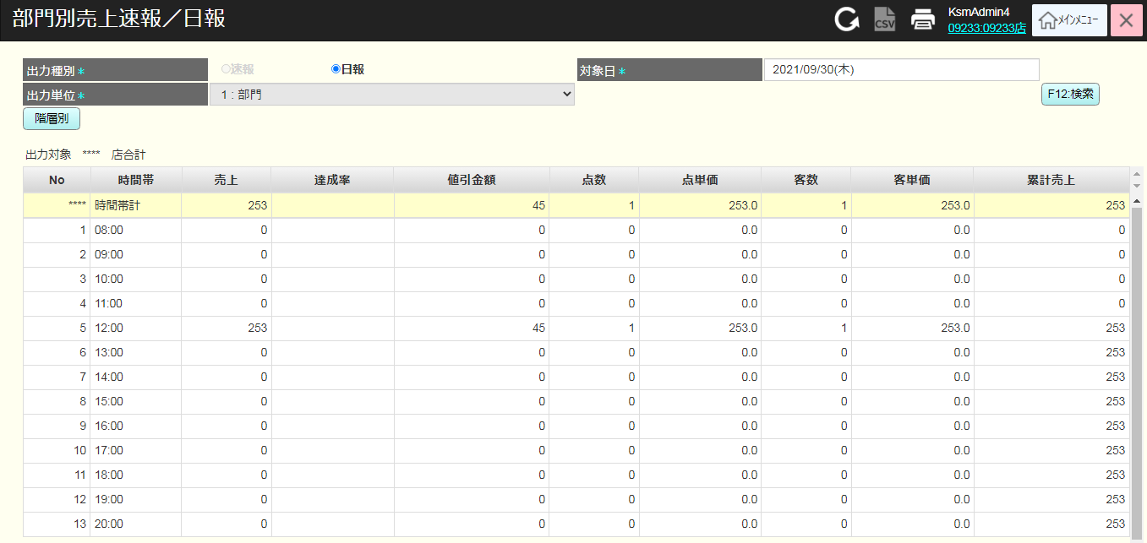
 |  |  |  |  |  |  |  |  |  |  |  |  |  | 24
 |  |  |  |  |  |  |  |  |  |  |  |  |  | 25
 |  |  |  |  |  |  |  |  |  |  |  |  |  | 26
 |  |  |  |  |  |  |  |  |  |  |  |  |  | 27
 |  |  | Q&A: |  | マニュアルには部門別の売上日報と品群別の売上日報がありますので、 |  |  |  |  |  |  |  |  | 28
 |  |  |  |  | 品種と分類別売上日報を出力するケースはあるのでしょうか。 |  |  |  |  |  |  |  |  | 29
 |  |  |  |  |  |  |  |  |  |  |  |  |  | 30
 |  |  |  |  |  |  |  |  |  |  |  |  |  | 31
 |  |  |  |  |  |  |  |  |  |  |  |  |  | 32
 |  |  |  |  |  |  |  |  |  |  |  |  |  | 33
 |  |  |  |  |  |  |  |  |  |  |  |  |  | 34
 |  |  |  |  |  |  |  |  |  |  |  |  |  | 35
 |  |  |  |  |  |  |  |  |  |  |  |  |  | 36
 |  |  |  |  |  |  |  |  |  |  |  |  |  | 37
 |  |  |  |  |  |  |  |  |  |  |  |  |  | 38
 |  |  |  |  |  |  |  |  |  |  |  |  |  | 39
 |  |  |  |  |  |  |  |  |  |  |  |  |  | 40
 |  |  |  |  |  |  |  |  |  |  |  |  |  | 41
 |  |  |  |  |  |  |  |  |  |  |  |  |  | 42
 |  |  |  |  |  |  |  |  |  |  |  |  |  | 43
 |  |  |  |  |  |  |  |  |  |  |  |  |  | 44
 |  |  |  |  |  |  |  |  |  |  |  |  |  | 45
 |  |  |  |  |  |  |  |  |  |  |  |  |  | 46
 |  |  |  |  |  |  |  |  |  |  |  |  |  | 47
 |  |  |  |  |  |  |  |  |  |  |  |  |  | 48
 |  |  |  |  |  |  |  |  |  |  |  |  |  | 49
 |  |  |  |  |  |  |  |  |  |  |  |  |  | 50
 |  |  |  |  |  |  |  |  |  |  |  |  |  | 1
 |  |  |  |  |  |  |  |  |  |  |  |  |  | 2
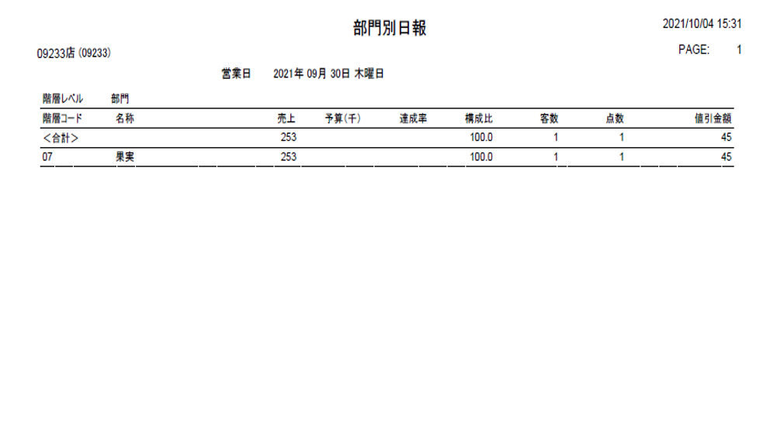
 |  |  |  |  |  |  |  |  |  |  |  |  |  | 3
 |  |  |  |  |  |  |  |  |  |  |  |  |  | 4
 |  |  |  |  |  |  |  |  |  |  |  |  |  | 5
 |  |  |  |  |  |  |  |  |  |  |  |  |  | 6
 |  |  |  |  |  |  |  |  |  |  |  |  |  | 7
 |  |  |  |  |  |  |  |  |  |  |  |  |  | 8
 |  |  |  |  |  |  |  |  |  |  |  |  |  | 9
 |  |  |  |  |  |  |  |  |  |  |  |  |  | 10
 |  |  |  |  |  |  |  |  |  |  |  |  |  | 11
 |  |  |  |  |  |  |  |  |  |  |  |  |  | 12
 |  |  |  |  |  |  |  |  |  |  |  |  |  | 13
 |  |  |  |  |  |  |  |  |  |  |  |  |  | 14
 |  |  |  |  |  |  |  |  |  |  |  |  |  | 15
 |  |  |  |  |  |  |  |  |  |  |  |  |  | 16
 |  |  |  |  |  |  |  |  |  |  |  |  |  | 17
 |  |  |  |  |  |  |  |  |  |  |  |  |  | 18
 |  |  |  |  |  |  |  |  |  |  |  |  |  | 19
 |  |  |  |  |  |  |  |  |  |  |  |  |  | 20
 |  |  |  |  |  |  |  |  |  |  |  |  |  | 21
 |  |  |  |  |  |  |  |  |  |  |  |  |  | 22
 |  |  |  |  |  |  |  |  |  |  |  |  |  | 23
 |  |  |  |  |  |  |  |  |  |  |  |  |  | 24
 |  |  |  |  |  |  |  |  |  |  |  |  |  | 25
 |  |  |  |  |  |  |  |  |  |  |  |  |  | 26

